大会開催と判断基準
西部選手権大会開催について
 |  |  |  |  | 2025-09-07
1） 大会参加申込書（参加する場合）

 | ・参加の場合は監督、子供、保護者の同意を得る。

2） 会場選定

 | ・できる限り風通しの良い体育館使用する（会場提供から選定）
 | ・会場は送風機等の準備、控室（エアコン等の有無）を考慮する。

3）会場役員の役割

 | ・各会場のWBGT指数の監視
 | ・会場役員は監督又はコーチと共に選手の体調管理に努める。
 | ・体調不良を確認した場合は速やかに処置を実施する事

 | 症状 | めまい、顔のほてり、震え、寒気、筋肉の痙攣
 |  | 体のだるさ、吐き気、汗のかき方が異常

4） 暑さ指数基準

 | 各体育館の暑さ指数により、役員、監督と協議し判断する

大会開催時の会場協議・判断 ⇒ |  |  | 35 ℃ | 36℃ | 37℃
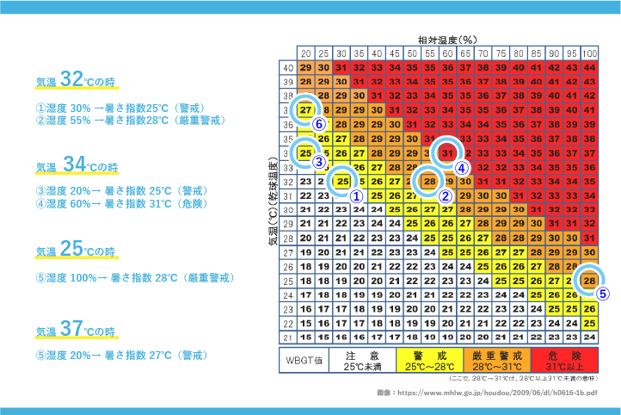

湿球黒球温度
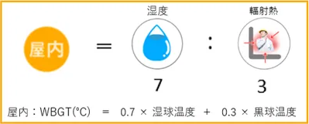

・湿度が高いと、汗が蒸発しにくく身体から熱を放出する能力が減少し、熱中症になりやすくなる

5） 水分補給

 | ①スポーツドリンク
 | ②アイススラリー等 |  | （深部体温を下げる効果あり）

 | ★運動する2時間前〜30分前までに、250〜500mlの水分を何回かに分けて飲む
 | ★運動中は15〜20分おきに、ひと口〜250ml程度の水分を補給
 | 「のどが渇いた」は脱水症状
 | 「のどが渇いたな〜」と感じた時点で２％失われた状態

6）西部小連地区大会としての対応

 | ・テクニカルタイムアウト2回以上/セット（各会場にて判断する）
 | ・各地区体育館の換気（窓の解放、基本的にはカーテンはしない様にする）
 | ・ベンチへクーラーボックス（氷や冷えたタオル・アイススラリー）持ち込みOK
会場担当団は、大会当日の急患対応病院を確認しておくこと。

 | 病院名： |  |  | 連絡先：

会場は換気を優先し窓や扉を開閉すること。体育館内に冷風扇が
あれば ゲームの支障のない場所に設置すること。
（会場担当と協議し参加チームの持ち寄りでもよい）

選手には、給水や塩分補給をこまめに対応させること。

試合間をプロトコールを含めて20分間にする等、会場毎、その日の
状況により対応すること。

試合を開始する前に、主審・副審は両チームの監督に体調不良者が
いないか、また、両チームともに試合対応可能か確認したうえで
試合に入ること。

テクニカルタイムアウトを11点の一度だけではなく、7点・14点の
2～3度、設定する等会場の状況により判断すること。

指導者・保護者は子供達の体調観察に努めること。

室温が35度、WＢGT指数が31に近づいた場合は、このまま試合が
可能であるか、会場役員並びに各監督にて協議し対応すること。

一旦、会場内の窓や扉を全開し休憩時間を設けるなど、状況に応じた
対応も検討すること。

なお、試合続行が難しい場合、その会場の順位は以下の通りとする。

 | ケース1 | 試合が開始されていない場合は監督によるコイントス/回で決定
 | ケース2 | 試合が開始されて相手チームより得点が多い場合
 |  | 2セット目が開始されている場合 |  |  |  | 総得点で決定
 |  | 3セット目が開始されている場合

